Lengkap
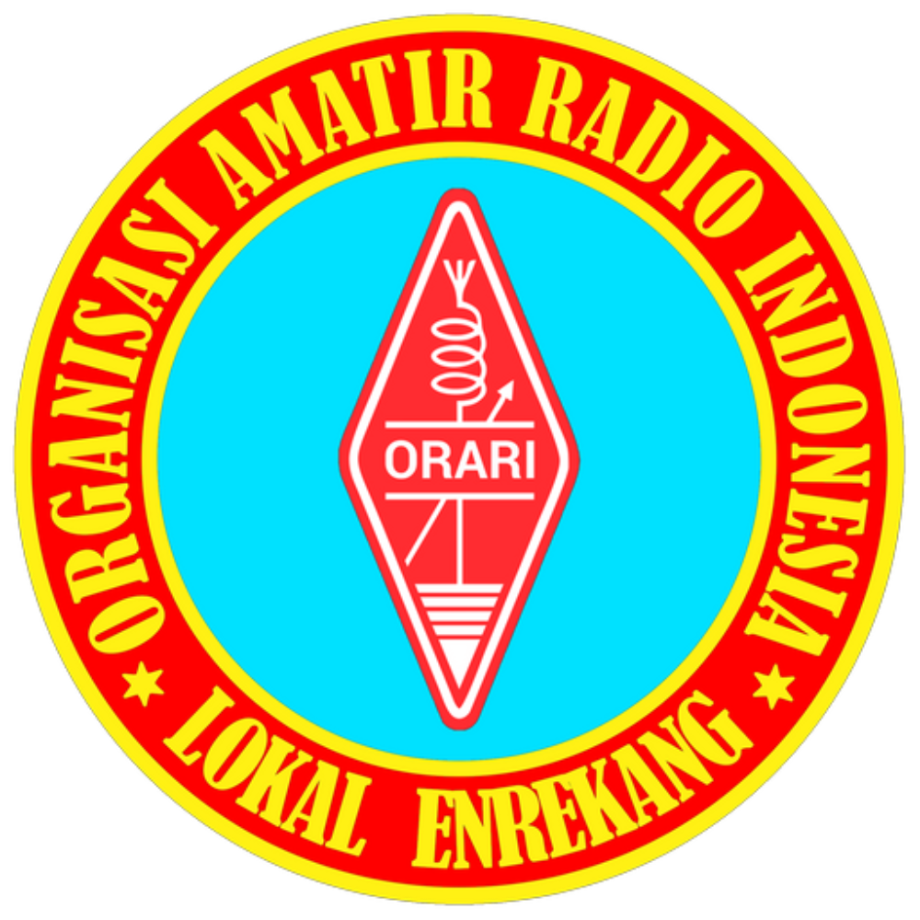 |  | RPU BT.BOLONG NET
 |  | Freq / Server: 147.9500 Mhz
 |  | Tanggal: 23-06-26
 |  | Logsheeter: YB8BV
 |  | NCS: YB8BV
 |  | KEAR: -
NOMOR | CALLSIGN | NAMA | KECAMATAN | PROVINSI | WAKTU-UTC | KET
1 | YD8FAC | RAMLAN |  | SULAWESI SELATAN | 08:06 UTC
2 | YD8DTW | SAINAL |  | SULAWESI SELATAN | 08:07 UTC
3 | HASRI |  |  |  | 08:08 UTC | FORMAT CALLSIGN TIDAK VALID
4 | YD8AMS | ARIFUDDIN ADAM PASA |  | SULAWESI SELATAN | 08:09 UTC
5 | YD8APC | ERNI SUDIARTI ROLISA |  | SULAWESI SELATAN | 08:11 UTC
6 | YC8ATI | ANDI NUR ALAM SESSU |  | SULAWESI SELATAN | 08:13 UTC
7 | YC8EEJ | A. ERNITA JAYA S.SOS |  | SULAWESI SELATAN | 08:18 UTC
8 | ALIMUDDIN |  |  |  | 08:28 UTC | FORMAT CALLSIGN TIDAK VALID
9 | YB8BV | ANSAR |  | SULAWESI SELATAN | 04:28 UTC
10 | YC8CML | DRS. H. MANSYUR |  | SULAWESI SELATAN | 10:12 UTC

